Sheet1
ニッカリ青江 刀剣印
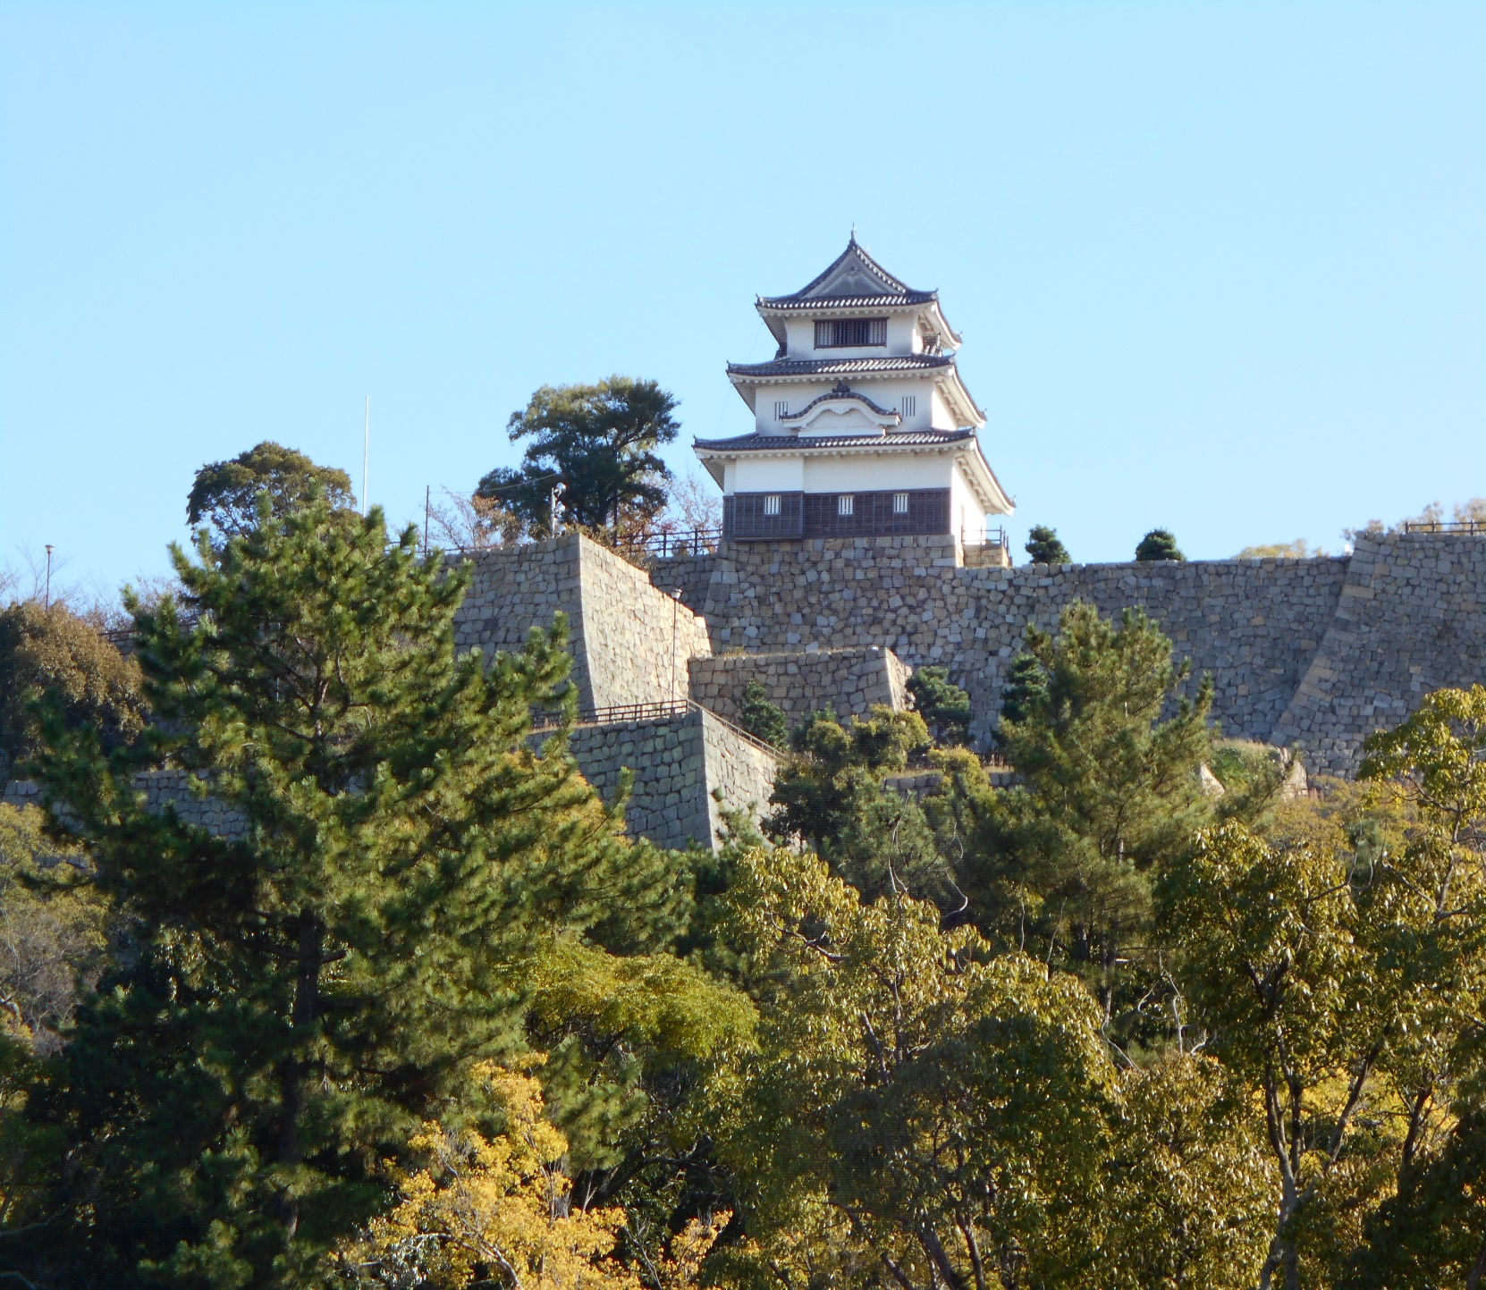

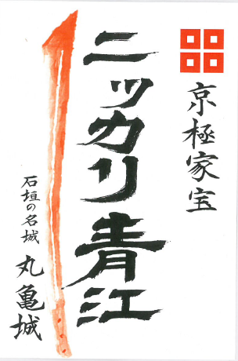
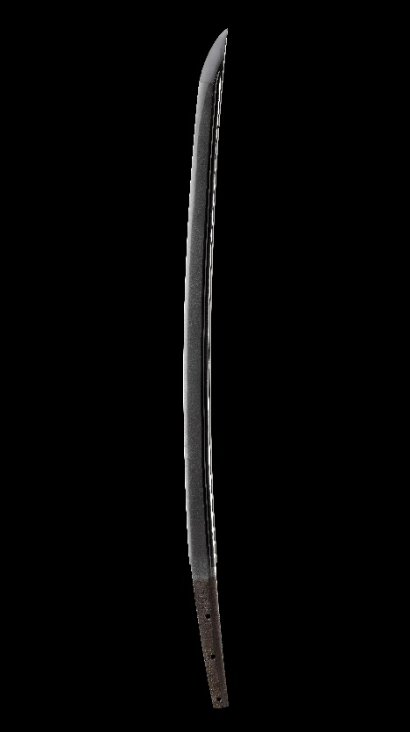

sample

ニッカリ青江刀剣印

10月16日より

丸亀城天守にて
販売予定

1部300円

